Capa
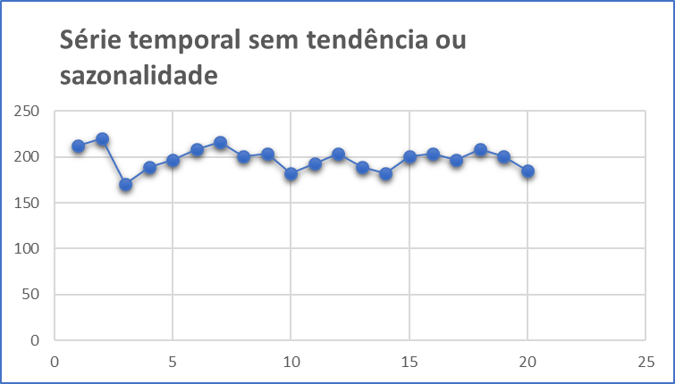
Métodos de Previsão através de Modelos com Nenhuma Tendência ou Sazonalidade

1. | Média Móvel Simples (MMS)
 |  | Indicado para previsões de curto prazo onde as componentes de tendência e sazonalidade são inexistentes ou possam ser desprezadas.

2. | Média Móvel Ponderada (WMA)
 |  | Cada observação é ponderada igualmente e as observações mais recentes carregam pesos maiores na média.

3. | Suavização Exponencial Simples
 |  | A suavização exponencial atribui pesos decrescendo exponencialmente. Ou seja, para as observações recentes são dadas relativamente mais peso na previsão do que as observações mais antigas.

Base
Dataset::Produção de Cerveja

Dia | Litros
1 | 212
2 | 220
3 | 170
4 | 189
5 | 197
6 | 208
7 | 216
8 | 201
9 | 204
10 | 182
11 | 193
12 | 204
13 | 189
14 | 182
15 | 201
16 | 204
17 | 197
18 | 208
19 | 201
20 | 185

